关系图
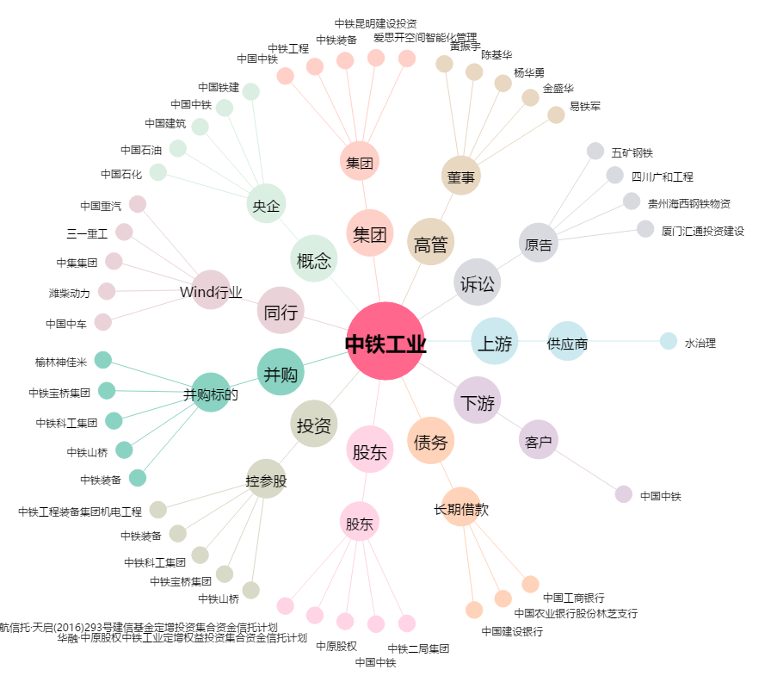
中铁工业[600528.SH] - 关系概览图

